Накладная-№3
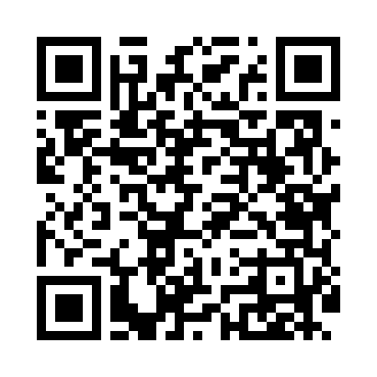
Номер товарно-транспортной накладной: |  |  | Торговый представитель: Amriyev Muhammad
Поставщик: Toshkent falcon fly 2 |  |  | Телефон торгового представителя: +998972880505
Дата отгрузки: 15.11.2025 |  |  | Контрагент: """" Klient
Дата консигнации: |  |  | Адрес:
Доставщик: |  |  | Телефон:
Телефон доставщика:
Время заказа: 15.11.2025 17:15:02
№ | Штрих-код | Название товаров (работ,услуг) | Количество | Количество в кейсе | Цена | Сумма
 |  |  | 6 |  |  | 39.6
1 | 6911582703354 | Швабра для мытья пола 211-008 38CM DB-83-6 | 3 | 3 шт. | 7.20 | 21.60
2 | 6911582700889 | Швабра для мытья пола 211-0089 27Cm DB-83-7 | 3 | 3 шт. | 6 | 18
Итого: 39.6$|->UZS: 495,000.00

